상품제안서
고급 순면 골프 타올 컬러 땀 흡수 스포츠 타올 | 상품코드: F26160

 |  | 02-412-0044 | www.easy1.co.kr
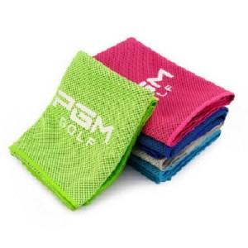

【상세/제작정보】

【인쇄/포장옵션】 | 실크 / 포장불가능

【공급단가】 | 수량
*VAT별도 | 단가

【상품 URL】 | https://dev.easy1.co.kr:443/src/goods_detail.php?gdno=26160

